Pivot_PRISM
Row Labels | Sum of Precip MN100 | Sum of Precip MN101 | Sum of Precip MN102
1 | 3492.2550169 | 4190.7060203 | 2793.8040135
2 | 3014.273759 | 3617.1285108 | 2411.4190072
3 | 4375.8211779 | 5250.9854135 | 3500.6569423
4 | 6776.7637864 | 8132.1165437 | 5421.4110291
5 | 9878.696091 | 11854.435309 | 7902.9568728
6 | 12908.617726 | 15490.341271 | 10326.894181
7 | 12856.815005 | 15428.178006 | 10285.452004
8 | 11645.199682 | 13974.239618 | 9316.1597456
9 | 10517.291698 | 12620.750038 | 8413.8333584
10 | 7619.9593321 | 9143.9511985 | 6095.9674657
11 | 5086.1770708 | 6103.412485 | 4068.9416566
12 | 3663.0893945 | 4395.7072734 | 2930.4715156
(blank)
Grand Total | 91834.95974 | 110201.95169 | 73467.967792
 | Sum of Precip MN100 | Sum of Precip MN101 | Sum of Precip MN102
1 | 3492.2550169 | 4190.7060203 | 2793.8040135
2 | 3014.273759 | 3617.1285108 | 2411.4190072
3 | 4375.8211779 | 5250.9854135 | 3500.6569423
4 | 6776.7637864 | 8132.1165437 | 5421.4110291
5 | 9878.696091 | 11854.435309 | 7902.9568728
6 | 12908.617726 | 15490.341271 | 10326.894181
7 | 12856.815005 | 15428.178006 | 10285.452004
8 | 11645.199682 | 13974.239618 | 9316.1597456
9 | 10517.291698 | 12620.750038 | 8413.8333584
10 | 7619.9593321 | 9143.9511985 | 6095.9674657
11 | 5086.1770708 | 6103.412485 | 4068.9416566
12 | 3663.0893945 | 4395.7072734 | 2930.4715156
(blank)

Pivot_climate_log
Average of ppt | Column Labels
 | Future_Climate |  |  | Future_Climate Total | SpinUp_Climate |  |  | SpinUp_Climate Total | Grand Total
Row Labels | MN100 | MN101 | MN102 |  | MN100 | MN101 | MN102
1 | 2.9596610169 | 3.5516949153 | 2.3676271186 | 2.9596610169 | 2.9596610169 | 3.5516949153 | 2.3676271186 | 2.9596610169 | 2.9596610169
2 | 2.5543220339 | 3.0652542373 | 2.043559322 | 2.5543785311 | 2.5543220339 | 3.0652542373 | 2.043559322 | 2.5543785311 | 2.5543785311
3 | 3.7086440678 | 4.4502542373 | 2.9669491525 | 3.7086158192 | 3.7086440678 | 4.4502542373 | 2.9669491525 | 3.7086158192 | 3.7086158192
4 | 5.7431355932 | 6.8913559322 | 4.5944067797 | 5.7429661017 | 5.7431355932 | 6.8913559322 | 4.5944067797 | 5.7429661017 | 5.7429661017
5 | 8.3716949153 | 10.046355932 | 6.6973728814 | 8.3718079096 | 8.3716949153 | 10.046355932 | 6.6973728814 | 8.3718079096 | 8.3718079096
6 | 10.939661017 | 13.127627119 | 8.751440678 | 10.939576271 | 10.939661017 | 13.127627119 | 8.751440678 | 10.939576271 | 10.939576271
7 | 10.89559322 | 13.074661017 | 8.7166101695 | 10.895621469 | 10.89559322 | 13.074661017 | 8.7166101695 | 10.895621469 | 10.895621469
8 | 9.8693220339 | 11.842457627 | 7.8954237288 | 9.8690677966 | 9.8693220339 | 11.842457627 | 7.8954237288 | 9.8690677966 | 9.8690677966
9 | 8.913220339 | 10.695762712 | 7.1304237288 | 8.9131355932 | 8.913220339 | 10.695762712 | 7.1304237288 | 8.9131355932 | 8.9131355932
10 | 6.4574576271 | 7.7488983051 | 5.1661016949 | 6.4574858757 | 6.4574576271 | 7.7488983051 | 5.1661016949 | 6.4574858757 | 6.4574858757
11 | 4.3103389831 | 5.1722881356 | 3.448559322 | 4.3103954802 | 4.3103389831 | 5.1722881356 | 3.448559322 | 4.3103954802 | 4.3103954802
12 | 3.1040677966 | 3.7252542373 | 2.4833898305 | 3.1042372881 | 3.1040677966 | 3.7252542373 | 2.4833898305 | 3.1042372881 | 3.1042372881
Grand Total | 6.4855932203 | 7.7826553672 | 5.1884887006 | 6.485579096 | 6.4855932203 | 7.7826553672 | 5.1884887006 | 6.485579096 | 6.485579096

Pivot_monthly_output
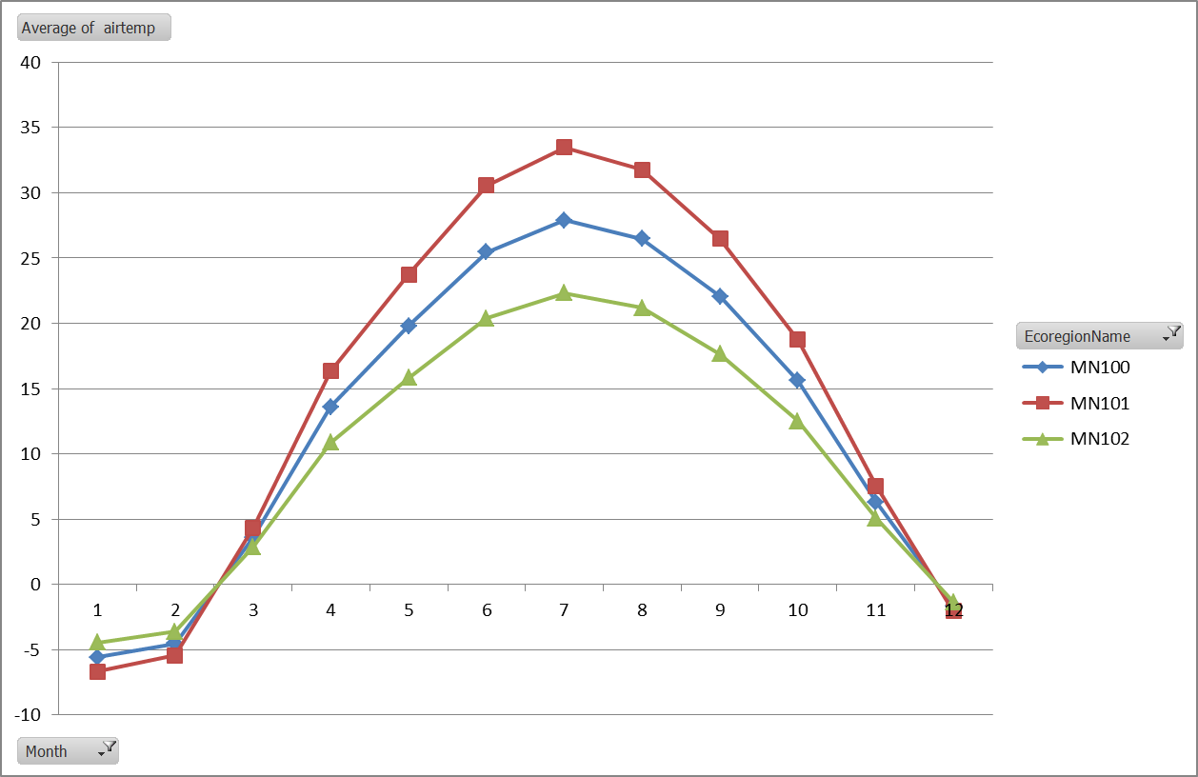
Sum of ppt | Column Labels
Row Labels | MN100 | MN101 | MN102 | Grand Total
1 | 54.2 | 65.1 | 43.7 | 163
2 | 50.6 | 60.6 | 40.6 | 151.8
3 | 70 | 84.3 | 56 | 210.3
4 | 100.7 | 120.5 | 80.4 | 301.6
5 | 180.1 | 215.8 | 143.9 | 539.8
6 | 208.5 | 250 | 166.7 | 625.2
7 | 230.6 | 276.9 | 184.6 | 692.1
8 | 204 | 245.2 | 163.5 | 612.7
9 | 190.9 | 228.9 | 152.9 | 572.7
10 | 125.3 | 150.8 | 100.2 | 376.3
11 | 75 | 90 | 59.9 | 224.9
12 | 58.4 | 69.9 | 46.7 | 175
Grand Total | 1548.3 | 1858 | 1239.1 | 4645.4

Piviot_Input_Monthly_temp
InputYear | (Multiple Items)

Row Labels | Average of input_MN100_TempAvg | Average of airtemp-MN100 | Average of input_MN101_TempAvg | Average of temp_MN101 | Average of input_MN102_TempAvg | Average of temp_MN102
1 | 11.964005225 | 11.966666667 | 14.35680627 | 14.366666667 | 9.5712041802 | 9.575
2 | 12.237349221 | 12.241666667 | 14.684819065 | 14.691666667 | 9.7898793767 | 9.8
3 | 11.944782229 | 11.941666667 | 14.333738675 | 14.341666667 | 9.555825783 | 9.5583333333
4 | 12.45810412 | 12.466666667 | 14.949724943 | 14.958333333 | 9.9664832957 | 9.975
5 | 11.888150081 | 11.883333333 | 14.265780098 | 14.258333333 | 9.510520065 | 9.525
6 | 13.568652055 | 13.566666667 | 16.282382467 | 16.291666667 | 10.854921644 | 10.85
7 | 12.701518332 | 12.708333333 | 15.241821998 | 15.241666667 | 10.161214665 | 10.158333333
8 | 13.054890937 | 13.066666667 | 15.665869125 | 15.675 | 10.44391275 | 10.45
9 | 11.706705179 | 11.708333333 | 14.048046215 | 14.041666667 | 9.3653641433 | 9.35
10 | 10.901498991 | 10.908333333 | 13.081798789 | 13.075 | 8.7211991927 | 8.725
11 | 12.380913854 | 12.383333333 | 14.857096625 | 14.858333333 | 9.9047310833 | 9.9083333333
12 | 12.99890206 | 12.983333333 | 15.598682472 | 15.591666667 | 10.399121648 | 10.391666667
13 | 11.619064233 | 11.616666667 | 13.94287708 | 13.941666667 | 9.2952513867 | 9.2916666667
14 | 13.587863735 | 13.591666667 | 16.305436482 | 16.3 | 10.870290988 | 10.858333333
15 | 12.455160971 | 12.45 | 14.946193165 | 14.95 | 9.9641287767 | 9.9666666667
16 | 13.409094222 | 13.4 | 16.090913066 | 16.1 | 10.727275378 | 10.725
17 | 12.663244292 | 12.666666667 | 15.19589315 | 15.2 | 10.130595433 | 10.141666667
18 | 11.55201761 | 11.558333333 | 13.862421132 | 13.85 | 9.241614088 | 9.2333333333
19 | 12.476693807 | 12.475 | 14.972032568 | 14.975 | 9.9813550453 | 9.9833333333
Grand Total | 12.398347956 | 12.399122807 | 14.878017547 | 14.879385965 | 9.9186783644 | 9.9192982456

Piviot_Input_Monthly_Precip
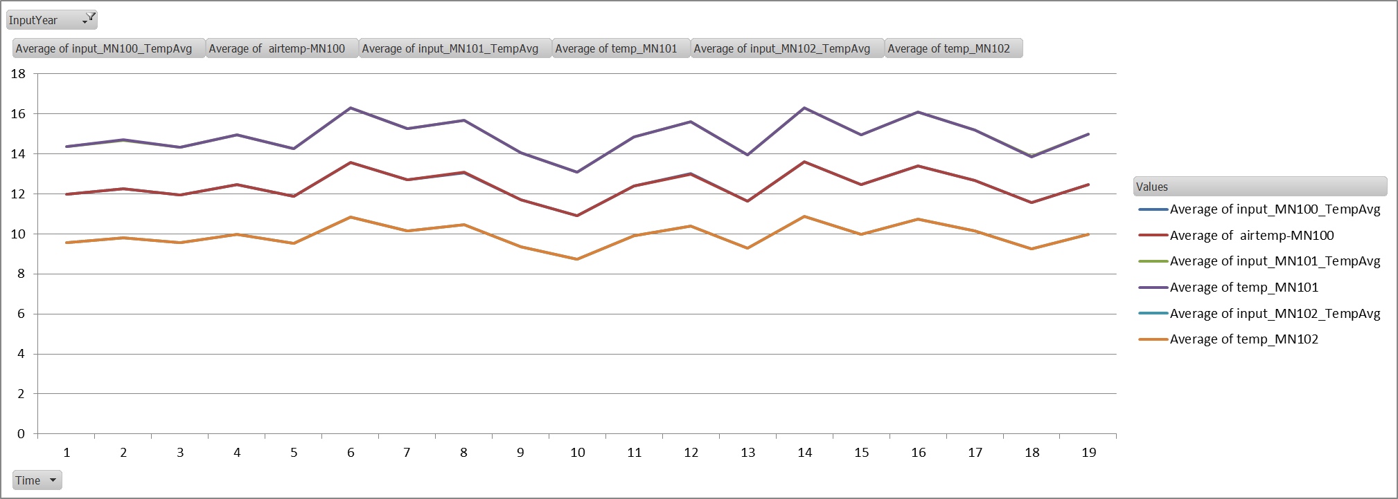
InputYear | (Multiple Items)

Row Labels | Average of Precip MN100-cm | Average of ppt-MN100 | Average of Precip MN101-cm | Average of ppt-MN101 | Average of Precip MN102-cm | Average of ppt-MN102
1 | 6.4111494167 | 6.4 | 7.6933793 | 7.6916666667 | 5.1289195333 | 5.1333333333
2 | 7.5118093167 | 7.5166666667 | 9.01417118 | 9.0083333333 | 6.0094474533 | 6.025
3 | 6.8144209167 | 6.8083333333 | 8.1773051 | 8.175 | 5.4515367333 | 5.45
4 | 6.2301432583 | 6.2083333333 | 7.47617191 | 7.4666666667 | 4.9841146067 | 4.9833333333
5 | 7.6942061917 | 7.7 | 9.23304743 | 9.2083333333 | 6.1553649533 | 6.15
6 | 6.37219223 | 6.375 | 7.646630676 | 7.6583333333 | 5.097753784 | 5.0916666667
7 | 6.4130155625 | 6.4166666667 | 7.695618675 | 7.6916666667 | 5.13041245 | 5.1333333333
8 | 6.4683404417 | 6.4583333333 | 7.76200853 | 7.7583333333 | 5.1746723533 | 5.1666666667
9 | 7.1454753917 | 7.1583333333 | 8.57457047 | 8.5666666667 | 5.7163803133 | 5.7166666667
10 | 5.7629629875 | 5.7666666667 | 6.915555585 | 6.9166666667 | 4.61037039 | 4.6083333333
11 | 8.1015888917 | 8.0916666667 | 9.72190667 | 9.725 | 6.4812711133 | 6.4833333333
12 | 6.4451968525 | 6.4416666667 | 7.734236223 | 7.7333333333 | 5.156157482 | 5.15
13 | 5.4080480458 | 5.4166666667 | 6.489657655 | 6.4833333333 | 4.3264384367 | 4.325
14 | 6.3321533 | 6.325 | 7.59858396 | 7.5916666667 | 5.06572264 | 5.075
15 | 6.8525376833 | 6.85 | 8.22304522 | 8.225 | 5.4820301467 | 5.4916666667
16 | 4.57752468 | 4.5833333333 | 5.493029616 | 5.4916666667 | 3.662019744 | 3.6583333333
17 | 6.4245471667 | 6.4166666667 | 7.7094566 | 7.725 | 5.1396377333 | 5.1416666667
18 | 5.0285181775 | 5.025 | 6.034221813 | 6.0416666667 | 4.022814542 | 4.0166666667
19 | 6.7725911467 | 6.7666666667 | 8.127109376 | 8.1333333333 | 5.4180729173 | 5.4083333333
Grand Total | 6.4613906136 | 6.4592105263 | 7.7536687363 | 7.7521929825 | 5.1691124908 | 5.1688596491

Summary-AirTemp
Month | Input_TempAvg_MN100 | Input_TempAvg_MN101 | Input_TempAvg_MN102 | Future_Temp_MN100 | Future_Temp_MN101 | Future_Temp_MN102 | SpinUp_Temp_MN100 | SpinUp_Temp_MN101 | SpinUp_Temp_MN102 | Monthlylog-avgtemp_MN100 | Monthlylog-avgtemp_MN101 | Monthlylog-avgtemp_MN102
1 | -4.9315423572 | -5.9178508286 | -3.9452338858 |  |  |  |  |  |  | -5.585 | -6.7 | -4.475
2 | -2.2325287358 | -2.679034483 | -1.7860229886 |  |  |  |  |  |  | -4.52 | -5.43 | -3.635
3 | 4.9511759403 | 5.9414111284 | 3.9609407523 |  |  |  |  |  |  | 3.6 | 4.335 | 2.885
4 | 13.827701333 | 16.5932416 | 11.062161067 |  |  |  |  |  |  | 13.59 | 16.325 | 10.88
5 | 20.54718309 | 24.656619708 | 16.437746472 |  |  |  |  |  |  | 19.79 | 23.735 | 15.835
6 | 25.735229721 | 30.882275665 | 20.588183777 |  |  |  |  |  |  | 25.455 | 30.555 | 20.365
7 | 28.590746862 | 34.308896235 | 22.87259749 |  |  |  |  |  |  | 27.9 | 33.47 | 22.315
8 | 27.266072785 | 32.719287342 | 21.812858228 |  |  |  |  |  |  | 26.49 | 31.78 | 21.185
9 | 22.243041192 | 26.69164943 | 17.794432953 |  |  |  |  |  |  | 22.05 | 26.46 | 17.635
10 | 15.975223361 | 19.170268033 | 12.780178689 |  |  |  |  |  |  | 15.62 | 18.745 | 12.51
11 | 6.8960665284 | 8.2752798341 | 5.5168532227 |  |  |  |  |  |  | 6.295 | 7.56 | 5.045
12 | -1.3876787904 | -1.6652145485 | -1.1101430323 |  |  |  |  |  |  | -1.7 | -2.055 | -1.365

 |  | Comparing Ecoregions 100 and 101, making sure that 101>100 |  |  |  |  |  |  |  |  | Ecoregion 1

 |  |  |  |  |  |  |  |  |  |  | Ecoregion 2

 |  |  |  |  |  |  |  |  |  |  | Ecoregion 3

Summary-Precip
Row Labels | Input_Precip_MN100_mm | Input_Precip_MN100_mm | Input_Precip_MN100_mm | Input_Precip_MN100 | Input_Precip_MN101 | Input_Precip_MN102 | Future_Climate_MN100 | Future_Climate_MN101 | Future_Climate_MN102 | SpinUp_Climate_MN100 | SpinUp_Climate_MN101 | SpinUp_Climate_MN102 | Total_Monthlylog-precip_MN100 | Total_Monthlylog-precip_MN101 | Total_Monthlylog-precip_MN102 | Monthlylog-precip_MN100 | Monthlylog-precip_MN101 | Monthlylog-precip_MN102
1 | 3492.2550169 | 4190.7060203 | 2793.8040135 | 2.9595381499 | 3.5514457799 | 2.3676305199 |  |  |  |  |  |  | 54.2 | 65.1 | 43.7 | 2.71 | 3.255 | 2.185
2 | 3014.273759 | 3617.1285108 | 2411.4190072 | 2.5544692873 | 3.0653631447 | 2.0435754298 |  |  |  |  |  |  | 50.6 | 60.6 | 40.6 | 2.53 | 3.03 | 2.03
3 | 4375.8211779 | 5250.9854135 | 3500.6569423 | 3.7083230321 | 4.4499876385 | 2.9666584257 |  |  |  |  |  |  | 70 | 84.3 | 56 | 3.5 | 4.215 | 2.8
4 | 6776.7637864 | 8132.1165437 | 5421.4110291 | 5.743020158 | 6.8916241896 | 4.5944161264 |  |  |  |  |  |  | 100.7 | 120.5 | 80.4 | 5.035 | 6.025 | 4.02
5 | 9878.696091 | 11854.435309 | 7902.9568728 | 8.3717763483 | 10.046131618 | 6.6974210786 |  |  |  |  |  |  | 180.1 | 215.8 | 143.9 | 9.005 | 10.79 | 7.195
6 | 12908.617726 | 15490.341271 | 10326.894181 | 10.939506547 | 13.127407857 | 8.751605238 |  |  |  |  |  |  | 208.5 | 250 | 166.7 | 10.425 | 12.5 | 8.335
7 | 12856.815005 | 15428.178006 | 10285.452004 | 10.895605936 | 13.074727124 | 8.7164847492 |  |  |  |  |  |  | 230.6 | 276.9 | 184.6 | 11.53 | 13.845 | 9.23
8 | 11645.199682 | 13974.239618 | 9316.1597456 | 9.8688132898 | 11.842575948 | 7.8950506319 |  |  |  |  |  |  | 204 | 245.2 | 163.5 | 10.2 | 12.26 | 8.175
9 | 10517.291698 | 12620.750038 | 8413.8333584 | 8.9129590661 | 10.695550879 | 7.1303672529 |  |  |  |  |  |  | 190.9 | 228.9 | 152.9 | 9.545 | 11.445 | 7.645
10 | 7619.9593321 | 9143.9511985 | 6095.9674657 | 6.4575926543 | 7.7491111852 | 5.1660741235 |  |  |  |  |  |  | 125.3 | 150.8 | 100.2 | 6.265 | 7.54 | 5.01
11 | 5086.1770708 | 6103.412485 | 4068.9416566 | 4.3103195515 | 5.1723834618 | 3.4482556412 |  |  |  |  |  |  | 75 | 90 | 59.9 | 3.75 | 4.5 | 2.995
12 | 3663.0893945 | 4395.7072734 | 2930.4715156 | 3.1043130462 | 3.7251756554 | 2.4834504369 |  |  |  |  |  |  | 58.4 | 69.9 | 46.7 | 2.92 | 3.495 | 2.335

